Лист1
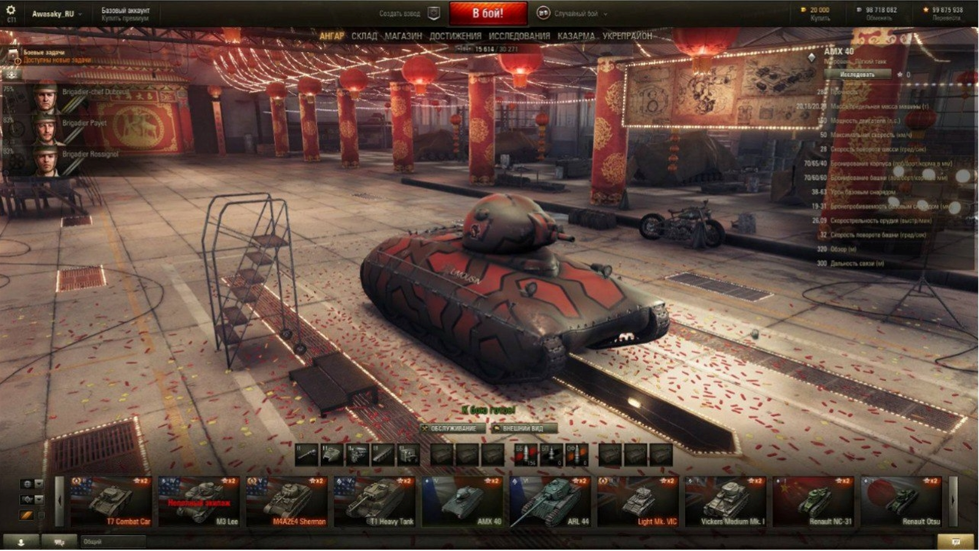
Блок | Проверка | Статус | Ссылка на баг
Верхний главный блок | Кнопка "Настройки" (шестерёнка) | Passed
 | Имя пользователя | Passed
 | Кнопка "Базовый аккаунт" (купить премиум) | Passed
 | Кнопка "Создать взвод" | Passed
 | Кнопка "В бой!" | Passed
 | Кнопка "Случайный бой" | Passed
 | Кнопка "Купить" (игровая валюта - золото) | Passed
 | Кнопка "Обменять" (игровая валюта - серебро) | Passed
 | Кнопка "Перевести" (игровая валюта - свободный опыт) | Passed
Верхний функциональный блок | Кнопка "АНГАР" | Passed
 | Кнопка "СКЛАД" | Passed |  | Passed
 | Кнопка "МАГАЗИН" | Passed |  | Failed
 | Кнопка "ДОСТИЖЕНИЯ" | Passed |  | Blocked
 | Кнопка "ИССЛЕДОВАНИЯ" | Passed |  | Not run
 | Кнопка "КАЗАРМА" | Passed |  | Skipped
 | Кнопка "УКРЕПРАЙОН" | Passed
 | Отображение количества активных пользователей на сервере | Passed
Блок с описанием информации о танке | Название танка соответствует выбраному танку в ангаре | Passed
 | Уровень и категория танка соответствует выбраному танку в ангаре | Passed
 | Кнопка "Исследовать" | Passed
 | Параметр "Прочность" отображает корректные данные относительно выбранного танка в ангаре | Passed
 | Параметр "Масса, предельная масса машины" отображает корректные данные относительно выбранного танка в ангаре | Passed
 | Параметр "Мощность двигателя" отображает корректные данные относительно выбранного танка в ангаре | Passed
 | Параметр "Максимальная скорость" отображает корректные данные относительно выбранного танка в ангаре | Passed
 | Параметр "Скорость поворота шасси" отображает корректные данные относительно выбранного танка в ангаре | Passed
 | Параметр "Бронирование корпуса" отображает корректные данные относительно выбранного танка в ангаре | Passed
 | Параметр "Бронирование башни" отображает корректные данные относительно выбранного танка в ангаре | Passed
 | Параметр "Урон базовым снарядом" отображает корректные данные относительно выбранного танка в ангаре | Passed
 | Параметр "Бронепробиваемость базовым снарядом" отображает корректные данные относительно выбранного танка в ангаре | Passed
 | Параметр "Скорострельность орудия" отображает корректные данные относительно выбранного танка в ангаре | Passed
 | Параметр "Скорость поворота башни" отображает корректные данные относительно выбранного танка в ангаре | Passed
 | Параметр "Обзор" отображает корректные данные относительно выбранного танка в ангаре | Passed
 | Параметр "Дальность связи" отображает корректные данные относительно выбранного танка в ангаре | Passed
 | Иконка категории танка соответствует выбранному танку в ангаре | Passed
 | Количество полученного опыта на танке соответствует выбранному танку в ангаре | Passed
Блок с членами экипажа | Количество членов экипажа соответствует выбранному танку | Passed
 | Члены экипажа и информация о них корректно отображаются в блоке | Passed
 | Количество заработанного опыта (в %) коректно отображается для каждого члена экипажа | Passed
 | Кнопка редактирования членов экипажа | Passed
 | Кнопка "Боевые здачи" | Passed
Нижний главный блок | Кнопка "Друзья" | Passed
 | Кнопка "Чат" | Passed
 | Кнопка "Общий" | Passed
 | Кнопка "Результаты боя" | Passed
Слайдер выбора танков | Коректная работа слайдера | Passed
 | Выбор танка "Т7 Combat Car" | Passed
 | Выбор танка "M3 Lee" | Passed
 | Выбор танка "M4A2E4 Sherman" | Passed
 | Выбор танка "T1 Heavy Tank" | Passed
 | Выбор танка "AMX 40" | Passed
 | Выбор танка "ARL 44" | Passed
 | Выбор танка "Light Mk. VIC" | Passed
 | Выбор танка "Vickers Medium Mk. 1" | Passed
 | Выбор танка "Renault NC-31" | Passed
 | Выбор танка "Renault Otsu" | Passed
 | Коректное отображение категории, уровня, страны, картинки, и названия танка "Т7 Combat Car" | Passed
 | Коректное отображение категории, уровня, страны, картинки, и названия танка "M3 Lee" | Passed
 | Коректное отображение категории, уровня, страны, картинки, и названия танка "M4A2E4 Sherman" | Passed
 | Коректное отображение категории, уровня, страны, картинки, и названия танка "T1 Heavy Tank" | Passed
 | Коректное отображение категории, уровня, страны, картинки, и названия танка "AMX 40" | Passed
 | Коректное отображение категории, уровня, страны, картинки, и названия танка "ARL 44" | Passed
 | Коректное отображение категории, уровня, страны, картинки, и названия танка "Light Mk. VIC" | Passed
 | Коректное отображение категории, уровня, страны, картинки, и названия танка "Vickers Medium Mk. 1" | Passed
 | Коректное отображение категории, уровня, страны, картинки, и названия танка "Renault NC-31" | Passed
 | Коректное отображение категории, уровня, страны, картинки, и названия танка "Renault NC-31" | Passed
 | Коректное отображение категории, уровня, страны, картинки, и названия танка "Renault Otsu" | Passed
 | Танки, на которых сегодня не была получена победа в бою имеют иконку "х2" | Passed
 | Отображение белым цветом названия обычного танка | Passed
 | Отображение оранжевим цветом названия премиум танка | Passed
 | Специальное отображение иконки категории премиум танка | Passed
 | Танки, у которых неполный экипаж, имеют надпись красным цветом "неполный экипаж"(M3 Lee) | Passed
Блок редактирования параметров танка | Кнопка выбора дула | Passed
 | Кнопка выбора башни | Passed
 | Кнопка выбора двигателя | Passed
 | Кнопка выбора гусеницы | Passed
 | Кнопка выбора систем радиолокации | Passed
 | Первая кнопка выбора расходника | Passed
 | Вторая кнопка выбора расходника | Passed
 | Третья кнопка выбора расходника | Passed
 | Кнопка выбора бронебойных снарядов | Passed
 | Кнопка выбора подкалиберных снарядов | Passed
 | Кнопка выбора фугасных снарядов | Passed
 | Первая кнопка выбора модификации | Passed
 | Вторая кнопка выбора модификации | Passed
 | Третья кнопка выбора модификации | Passed
 | Кнопка "ОБСЛУЖИВАНИЕ" | Passed
 | Кнопка "ВНЕШНИЙ ВИД" | Passed
 | Отображение зеленим цветом "К бою готов!" при правильности выбора параметров танка | Passed
Блок фильтрация | Выпадающий список с выбором стран танков | Passed
 | Выпадающий список с выбором категорий танков | Passed
 | Чек-бокс с выбором премиум танков | Passed
Блок ангар | Корректное отображение ангара | Passed
 | Корректное отображение выбраного танка | Passed
 | Корректное отображение внешнего вида выбранного танка | Passed

